国外采购-新增商品
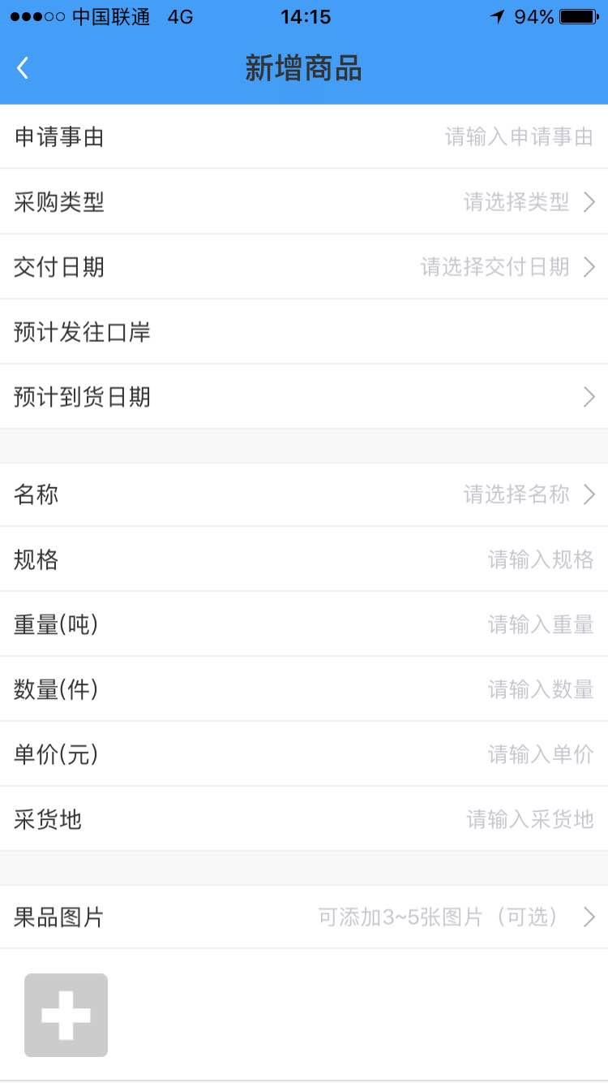

“申请事由”改为“工厂车次”

“采购类型”这栏删除不用了

“规格”改为“装货明细”，此栏要可输入50个文字

“单价（元）”改为“总价（元）”

国外采购-商品列表
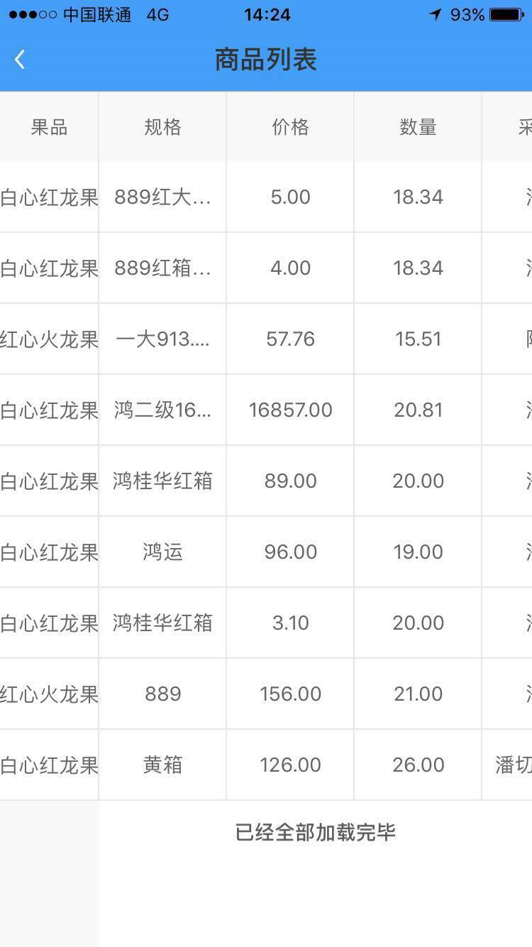

在“果品”列前增加显示“工厂车次”列
“规格”改为了“装货明细”，完整显示所输入的50个以内的文字

“价格”相应改为“总价”

中间发货人-分装发货
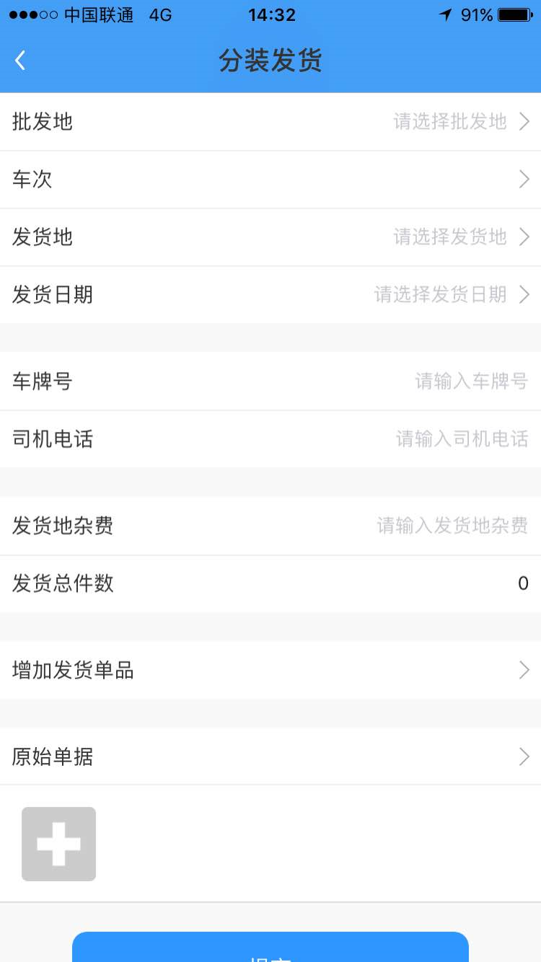

原始单据要改为可选，而不是必须要三张照片

中间发货人-分装发货1
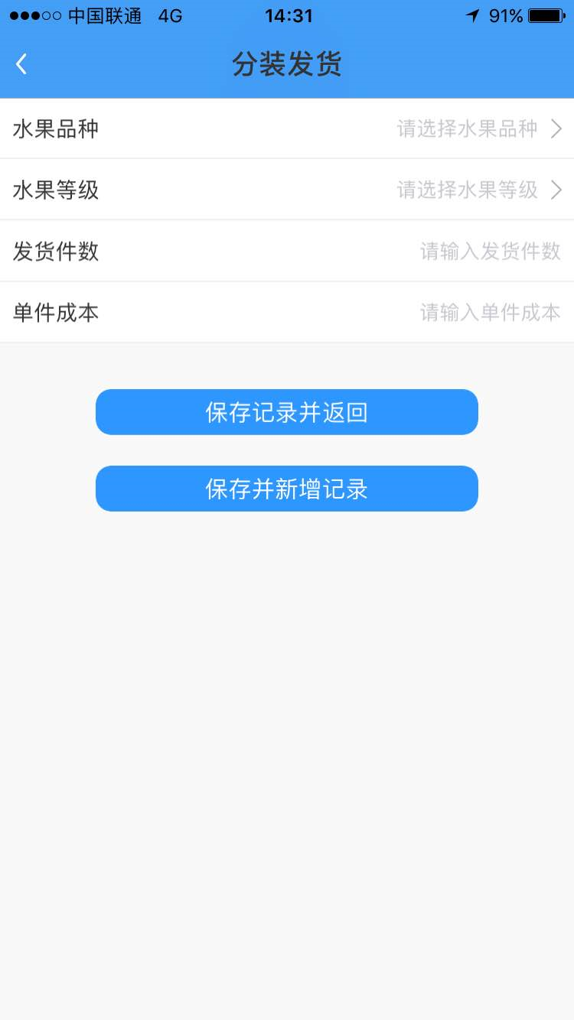

水果等级的输入由选择输入改为手动输入

收货人


这里车次显示的内容要完整，尽量要宽点

高管
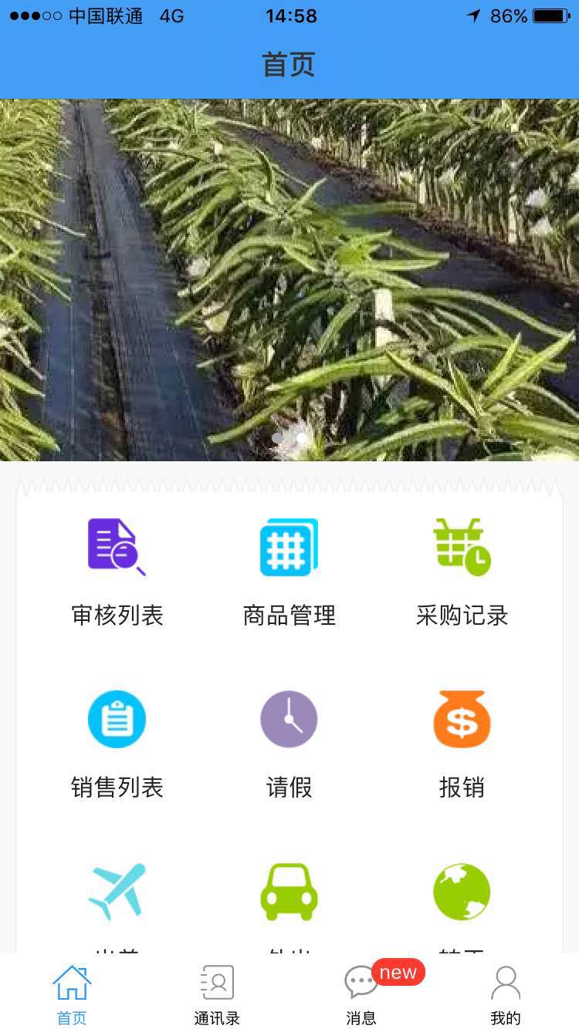

审核列表改为“审核采购”
“商品管理”改为“发货记录”

“销售列表”改为“销售记录”

